Ex. 12
Estudo de Caso - Imposto de Importação
A empresa Bahia Madero Ltda, estabelecida na cidade do Rio de Janeiro, realizou importação de decantadores de vinho, diretamente da Itália. As mercadorias importadas, classificadas na posição fiscal 7013.42.90, foram desembaraçadas no Porto do Rio de Janeiro pelo valor aduaneiro de R$ 200.000,00, tendo a incidência dos seguintes tributos:
Imposto de Importação (II) = 20%
Imposto sobre Produtos Industrializados (IPI) = 15%
Imposto sobre Circulação de Mercadorias (ICMS) = 18%
PIS/Cofins – ver Instrução Normativa SRF 1401/2013
As mercadorias, após o desembaraço aduaneiro, foram remetidas diretamente do Porto do Rio de Janeiro ao estabelecimento da Bahia Madero Ltda. Em seguida, a importadora promoveu a saída destas mercadorias para lojas estabelecidas em shopping centers que comercializam artigos importados adquiridos no mercado interno.
Na formação do preço de revenda das mercadorias, a Bahia Madero Ltda considerou o valor de R$ 100.000, concernente a outros custos, bem como uma margem de lucro de 50% sobre o valor aduaneiro.
Face ao exposto, pede-se:
Determine os valores dos tributos incidentes na importação;
Determine o preço de venda na saída das mercadorias importadas;
Efetue a apuração dos tributos ao final do período de apuração, considerando que a Bahia Madero Ltda promoveu a saída de toda a mercadoria importada;
Elabore a DRE da Bahia Madero;

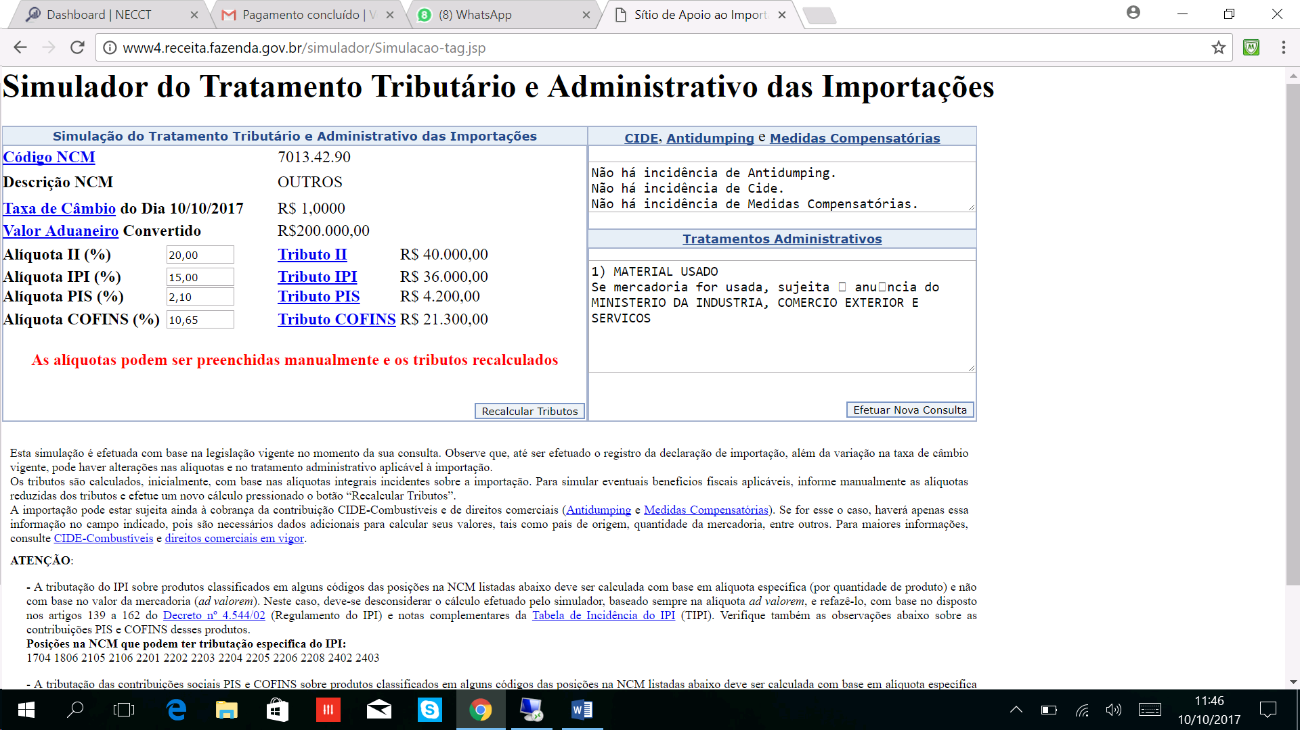
 | Valor da Importação |  | 200,000.00
 | Imposto de Importação (II) = 20% | 20% | 40,000.00

 | Base IPI |  | 240,000.00
 | Imposto sobre Produtos Industrializados (IPI) = 15% | 15% | 36,000.00

 | Base ICMS (DI+II+IPI) / (1-0,18) |  | 367,682.93
 | Imposto sobre Circulação de Mercadorias (ICMS) = 18% | 18% | 66,182.93
 |  |  |  |  | Pesquisar alíquotas no site
 | BASE PIS / COFINS |  | 200,000.00
 | Pis | 2% | 4,200.00
 | Cofins | 11% | 21,300.00

 | DRE
 |  |  |  |  | Créditos | Débitos
 | Faturamento | 1,049,212.52 |  | IPI | 36,000.00 | 95,382.96 | 59,382.96
10% | IPI | 95,382.96 |  | II | 40,000.00
 | BASE Total | 953,829.57 |  | PIS | 4,200.00 | 12,416.72 | 8,216.72
 | Base | 752,528.26 |  | COFINS | 21,300.00 | 57,192.15 | 35,892.15
1.65% | PIS | 12,416.72 |  | ICMS | 66,182.93 | 159,159.73 | 92,976.80
8% | COFINS | 57,192.15 |  | Total | 167,682.93 | 324,151.55 | 156,468.62
 | Base ICMS | 884,220.70 |  |  |  | 1.6207577335
18% | ICMS | 159,159.73
 | CMV | 467,682.93
 | CUSTO | 367,682.93
 | Outros Custos | 100,000.00
70% | ML | 257,378.05 | 257,378.05

